ENE 01 AL 15
RELACIÓN DE PAGO DE NOMINA
QUINCENA DEL 01 AL 15 DEL ENE 2026
ALFA MONTAJES Y CUBIERTAS S.A.S |  |  |  |  |  |  |  |  |  |  |  |  |  |  |  |  |  |  |  |  |  |  |  |  |  |  |  |  | PRESTAMOS
NOMBRE | CC | Nº CUENTA AHORRO BDB O NEQUI | SALARIO MENSUAL | VR./ HORA | SALARIO / DIA | DIAS LABORADOS | DEVENGADO | TRANSPORTE | PRIMA JUN-DIC/ VACACIONES/ LIQUIDACION CONTRATO | SALUDY PENSION | HED | 25% | HEN | 75% | RD/RF | 80% | HEFD | 100% | RNDF | 110% | HEDFN | 150% | RN | 35% | SUBTOTAL | PRESTAMOS A AMC O TPTES. | DESCUENTO PRESTAMOS | TOTAL A PAGAR | PRESTAMOS X AMC | NUEVO SALDO
LUIS EMILIO RODRIGUEZ BENAVIDES | 94,558,569 | 3172796043 Nequi |  | $ 13,838 | $ 110,700 |  | $ - |  |  |  |  | $ - |  | $ - |  | $ - |  | $ - |  | $ - |  | $ - |  | $ - | $ - |  | $ 46,000 | $ (46,000) | $ -
RIGOBERTO CASTRO REINA | 6,163,973 | 142184027 |  | $ 13,838 | $ 110,700 |  | $ - |  |  |  |  | $ - |  | $ - |  | $ - |  | $ - |  | $ - |  | $ - |  | $ - | $ - | $ 102,000 |  | $ 102,000 | $ -
ALEJANDRO RUIZ RAMIREZ | 1,006,011,966 | 164461378 | $ 1,830,905 | $ 8,323 | $ 61,030 |  | $ - | $ - |  | $ - |  | $ - |  | $ - |  | $ - |  | $ - |  | $ - |  | $ - |  | $ - | $ - | $ 61,200 |  | $ 61,200 | $ -
DAHIANA CASTILLO JARAMILLO | 1,006,172,144 | 445515752 | $ 1,980,000 | $ 9,000 | $ 66,000 |  | $ - | $ - |  | $ - |  | $ - |  | $ - |  | $ - |  | $ - |  | $ - |  | $ - |  | $ - | $ - | $ 32,200 |  | $ 32,200 | $ -
KAREN JULIANA MONDRAGON CASTILLO | 1,111,538,848 | 487430761 | $ 1,750,905 | $ 7,959 | $ 58,364 |  | $ - | $ - |  | $ - |  | $ - |  | $ - | 8 | $ 114,610 |  | $ - |  | $ - |  | $ - |  | $ - | $ 114,610 | $ 102,000 |  | $ 216,610 | $ -
ANDRES MONTOYA CARTAGENA | 94,493,221 | 166203299 | $ 3,000,000 | $ 13,637 | $ 100,000 |  | $ - | $ - |  | $ - |  | $ - |  | $ - |  | $ - |  | $ - |  | $ - |  | $ - |  | $ - | $ - |  |  | $ - | $ -
JAMINGTON ANGULO MONDRAGON | 1,111,797,488 | 487416612 | $ 1,800,905 | $ 8,186 | $ 60,030 |  | $ - | $ - |  | $ - | 6 | $ 61,397 |  | $ - | 16 | $ 235,766 |  | $ - |  | $ - |  | $ - |  | $ - | $ 297,163 | $ 52,000 |  | $ 349,163 | $ -
WANDER BRANDOR PACHECO MOLINA | PT. 6.466.558 | 256524836 | $ 1,800,905 | $ 8,186 | $ 60,030 |  | $ - | $ - |  | $ - |  | $ - |  | $ - | 8 | $ 117,883 |  | $ - |  | $ - |  | $ - |  | $ - | $ 117,883 | $ 102,000 |  | $ 219,883 | $ -
ARMANDO ALEGRIA VENTE | 1,007,838,659 | 487432619 | $ 1,750,905 | $ 7,959 | $ 58,364 |  | $ - | $ - |  | $ - |  | $ - |  | $ - | 8 | $ 114,610 |  | $ - |  | $ - |  | $ - |  | $ - | $ 114,610 | $ 52,000 | $ 200,000 | $ (33,390) | $ 200,000.00 | $ -
LUIS HERNANDO BAZAN CIFUENTES | 1,006,202,963 | 3217036094 Nequi | $ 1,800,905 | $ 8,186 | $ 60,030 |  | $ - | $ - |  | $ - |  | $ - |  | $ - | 8 | $ 117,883 |  | $ - |  | $ - |  | $ - |  | $ - | $ 117,883 | $ 35,200 | $ 151,600 | $ 1,483 | $ 432.000 $ 180,000 | $ 370.400 $ 90.000
 |  |  |  | $ - |  |  | $ - |  |  |  |  | $ - |  | $ - |  | $ 700,751 |  | $ - |  | $ - |  |  |  |  |  |  |  | $ 903,148
 |  |  |  | $ - |  |  |  |  |  |  |  | $ - |  | $ - |  | $ - |  | $ - |  | $ -
BRENDA YINETH SAA MOSQUERA | 1,116,242,414 | 186736849 | $ 1,980,000 | $ 9,000 | $ 66,000 |  | $ - | $ - |  | $ - | 8 | $ 90,004 |  | $ - |  | $ - |  | $ - |  | $ - |  | $ - |  | $ - | $ 90,004 |  |  | $ 90,004 | $ -
HECTOR CAMILO TORRES DIAZ | 1,018,502,331 | 484605035 | $ 1,980,000 | $ 9,000 | $ 66,000 |  | $ - | $ - |  | $ - | 12 | $ 135,006 |  | $ - | 8 | $ 129,606 |  | $ - |  | $ - |  | $ - |  | $ - | $ 264,612 |  | $ 230,000 | $ 34,612 | $ 430,000.00 | $ 200,000
ERNEY ARBOLEDA TORRES | 16,501,191 | 3113812718 Nequi | $ 1,750,905 | $ 7,959 | $ 58,364 |  | $ - | $ - |  | $ - | 20 | $ 198,976 |  | $ - |  | $ - |  | $ - |  | $ - |  | $ - |  | $ - | $ 198,976 |  |  | $ 198,976 | $ -
PABLO ANTONIO VALENCIA CAICEDO | 16,505,237 | 186817573 | $ 1,750,905 | $ 7,959 | $ 58,364 |  | $ - | $ - |  | $ - | 20 | $ 198,976 |  | $ - | 8 | $ 114,610 |  | $ - |  | $ - |  | $ - |  | $ - | $ 313,585 |  |  | $ 313,585 | $ -
DANIEL RAMOS MONTAÑO | 1,111,747,391 | 186817581 | $ 1,840,201 | $ 8,365 | $ 61,340 |  | $ - | $ - |  | $ - | 7 | $ 73,193 |  | $ - |  | $ - |  | $ - |  | $ - |  | $ - |  | $ - | $ 73,193 |  |  | $ 73,193 | $ -
MANUEL DAVID BAZAN CIFUENTES | 1,006,188,943 | 186817607 | $ 1,750,905 | $ 7,959 | $ 58,364 |  | $ - | $ - |  | $ - | 15 | $ 149,232 |  | $ - | 16 | $ 229,220 |  | $ - |  | $ - |  | $ - |  | $ - | $ 378,451 |  |  | $ 378,451 | $ -
JOSE YIMINSON RIASCOS SINISTERRA | 1,006,203,947 | 186821369 | $ 1,750,905 | $ 7,959 | $ 58,364 |  | $ - | $ - |  | $ - | 9 | $ 89,539 |  | $ - | 8 | $ 114,610 |  | $ - |  | $ - |  | $ - |  | $ - | $ 204,149 |  |  | $ 204,149 | $ -
JOSHUA ENRIQUE ARAGON SINISTERRA | 1,111,814,116 | 186821385 | $ 2,102,000 | $ 9,555 | $ 70,067 |  | $ - | $ - |  | $ - | 15 | $ 179,156 |  | $ - | 24 | $ 412,775 |  | $ - |  | $ - |  | $ - |  | $ - | $ 591,931 |  |  | $ 591,931 | $ -
 |  |  |  |  |  |  | $ - |  |  |  |  | $ - |  | $ - |  | $ 1,000,821 |  |  |  |  |  |  |  |  |  |  |  | $ 1,884,902
TOTALES |  |  |  | $ 99,112 | $ 1,242,108 |  | | | $- | $- | $- |  | $1,114,081 |  | $- |  | $1,701,572 |  | $ - |  | $ - |  | $- |  | $- | $ 2,877,050 | $ 538,600 | $ 397,600 | $ 2,788,050
Nota: Los que devengan SMMLV o se les paga quincena completa. Si no asisten a laborar un dia ordinario se les decuentan también el dominical de la semana |  |  |  |  |  |  |  |  |  |  |  |  |  |  |  |  |  |  |  |  |  |  |  |  |  |  |  | $ 2,633,591
SMMLV 2026 | $ 1,750,905 | IPC
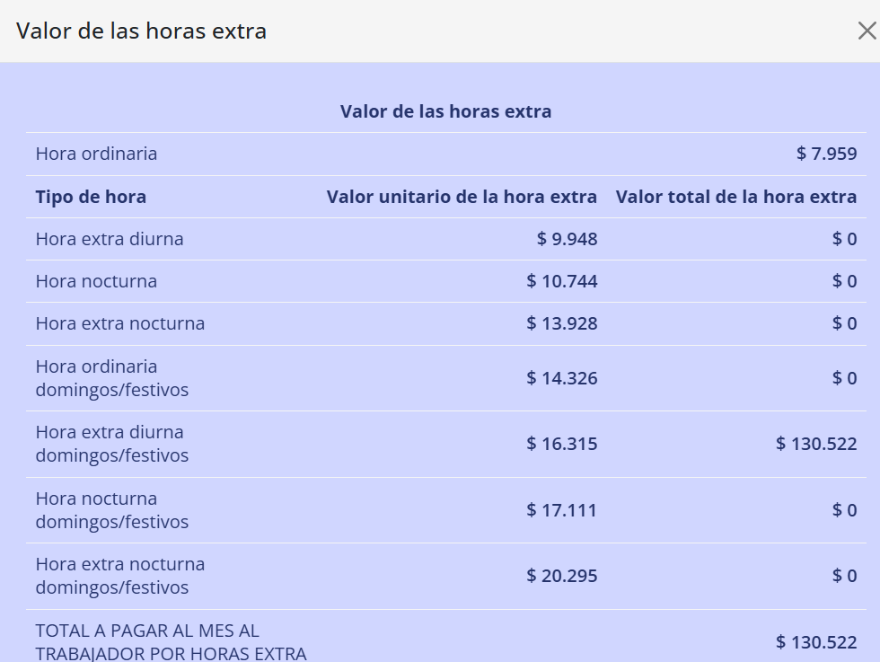
TRANSPORTE 2026 | $ 249,095 | 5.10%

Quedan con el Mínimo = Karen, Armando, Erney, Pablo, Manuel y Yiminson.
Quedan con $100.000 más del SMMLV : Wander, Jamilton, Alejandro, Bazan y Dahiana. |  |  |  |  |  |  |  |  |  |  |  | ¿Cuál es el porcentaje que se descuenta de salud y pensión? el 4 % el trabajador, ese es el porcentaje que se le debe descontar en el momento en el que recibe su salario

 |  |  |  |  |  |  |  |  |  |  |  | La jornada diurna es la jornada de trabajo que se desarrolla durante el día, que en Colombia va desde las 6:00am de la mañana hasta las 7:00pm de la noche.

 |  |  | Al frente hay un ejemplo de 8 HE Dominicales Diurnas. Que se dan como Extras porque ya cumplió su jornada máxima semanal de 44 hrs |  |  | 8

